Sheet1
论文：SALMNet A Structure-Aware Lane Marking Detection Network
序号 | 施引论文 | 刊物名称 | 年份 | 期刊/会议等级 | 作者1：姓名/学校/学术头衔（国内外院士、Fellow） | 作者2：姓名/学校/学术头衔（国内外院士、Fellow） | 作者3：姓名/学校/学术头衔（国内外院士、Fellow） | 作者4：姓名/学校/学术头衔（国内外院士、Fellow） | 作者5：姓名/学校/学术头衔（国内外院士、Fellow） | 作者6：姓名/学校/学术头衔（国内外院士、Fellow） | 作者7：姓名/学校/学术头衔（国内外院士、Fellow） | 文论首页截图（高清图） | 论文引用出处截图（高清图） | 论文引用描述
1 | Road Traffic Sign Recognition Algorithm Based on Cascade Attention-Modulation Fusion Mechanism | IEEE TRANSACTIONS ON INTELLIGENT TRANSPORTATION SYSTEMS | 2024 | JCR 一区 | 安凤平，山西大学 | 王剑荣，山西大学 | 刘瑞军，北京航空航天大学，北京航空航天大学教授、博士生导师，IEEE Fellow |  |  |  |  | 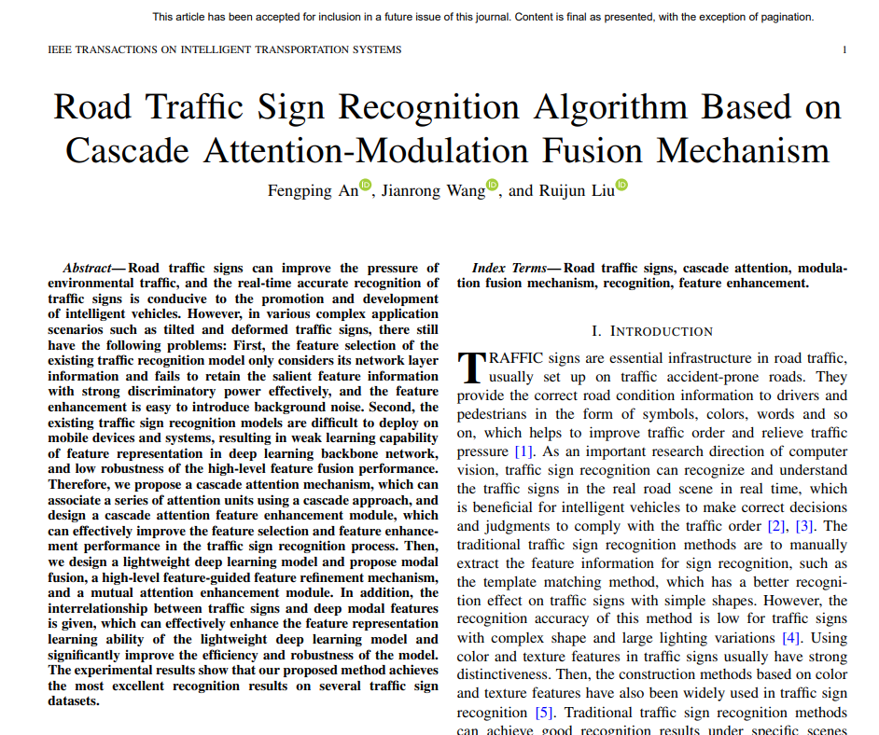 |  | 徐等人[21]设计了一种新的深度神经网络架构，并提出了语义引导的通道注意力模块，该模块使用高级特征作为指导来获取低级特征信息。然而，这种方法的高级特征融合性能的泛化能力需要进一步增强。
2 | Drivable Area and Lane Line Detection Model based on Semantic Segmentation | 2024 IEEE 3RD INTERNATIONAL CONFERENCE ON COMPUTING AND MACHINE INTELLIGENCE, ICMI 2024 | 2024 | JCR 一区 | 王惠恁，厦门大学，教授，中国科学院院士 | 王静瑶，厦门大学 | 肖宝平，厦门大学 | 焦玉洲，厦门大学。 | 郭京华，厦门大学。 |  |  | 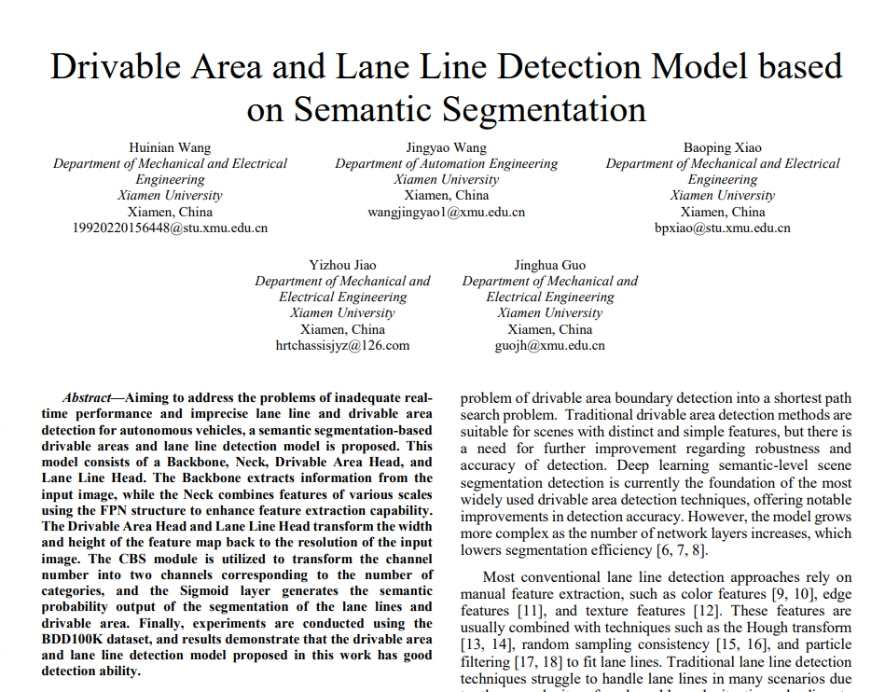 |  | 车道线检测评估指标的比较
3 | A rollover safety margin-based approach for quantifying the tractor-semitrailers' emergency lane-changing response on expressway curves | PLOS ONE | 2023 | JCR 一区 | 吕文珍，长安大学，长安大学公路学院院长，国家杰出青年科学基金获得者，享受国务院特殊津贴专家，中国公路学会理事，中国土木工程学会理事 | 徐金良，长安大学，长安大学教授、博士生导师、国家杰出青年科学基金获得者、国务院政府特殊津贴专家、中国公路学会理事、中国公路学会道路工程分会常务理事、陕西省公路学会副理事长、陕西省公路学会路面工程委员会主任委员、陕西省公路学会桥梁工程委员会副主任委员、陕西省公路学会道路工程委员会副主任委员 | 高超，长安大学，长安大学汽车学院院长。 |  |  |  |  | 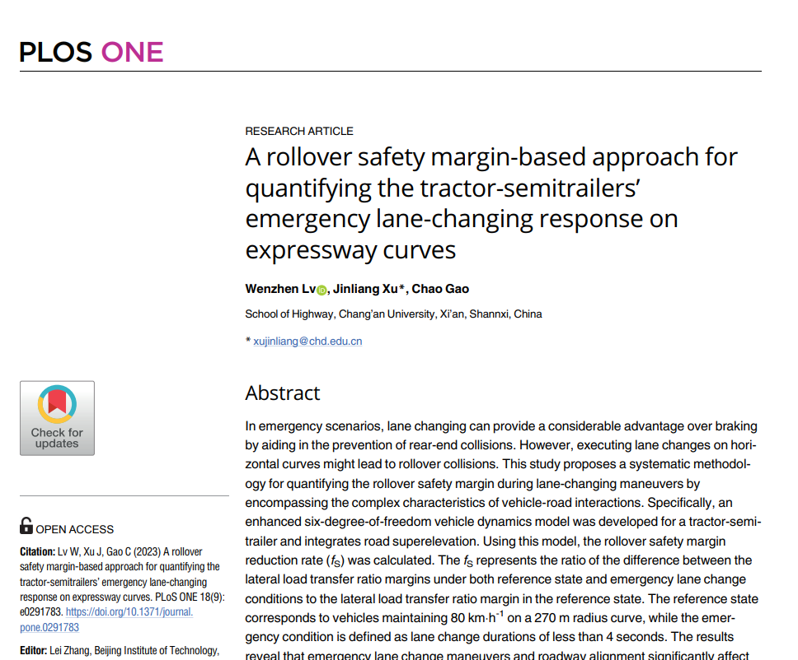 |  | 尽管许多研究已经实施了各种深度学习算法，将来自环境感知设备（如摄像头、雷达和激光雷达）的数据融合起来，用于实时车道标记和障碍物识别[54, 55]，但轻量级的道路超高识别仍然是一个未解决的挑战。
4 | FLAMNet: A Flexible Line Anchor Mechanism Network for Lane Detection | IEEE TRANSACTIONS ON INTELLIGENT TRANSPORTATION SYSTEMS | 2023 | JCR 一区 | 冉浩,重庆大学 | 尹云辉，重庆大学，教授，博士生导师，IEEE Fellow | 黄法良，南宁师范大学。 | Bao Xianjian, Maharishi Univ Management, President, Maharishi University of Management |  |  |  | 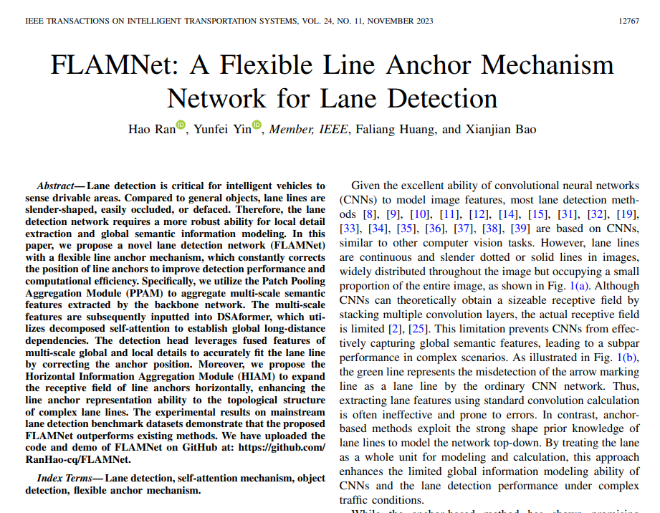 |  | 鉴于卷积神经网络（CNNs）在模拟图像特征方面的卓越能力，大多数车道检测方法[8]、[9]、[10]、[11]、[12]、[14]、[15]、[31]、[32]、[19]、[33]、[34]、[35]、[36]、[37]、[38]、[39]都基于CNNs，类似于其他计算机视觉任务。
5 | Automatically Refining Degraded and Occluded Lane Marking Information to Enhance the quality of High Definition Maps for Autonomous Vehicles | TRANSPORTATION RESEARCH RECORD | 2024 | JCR 三区 | Gargoum Sara, University of British Columbia | Gargoum Suliman, University of British Columbia |  |  |  |  |  | 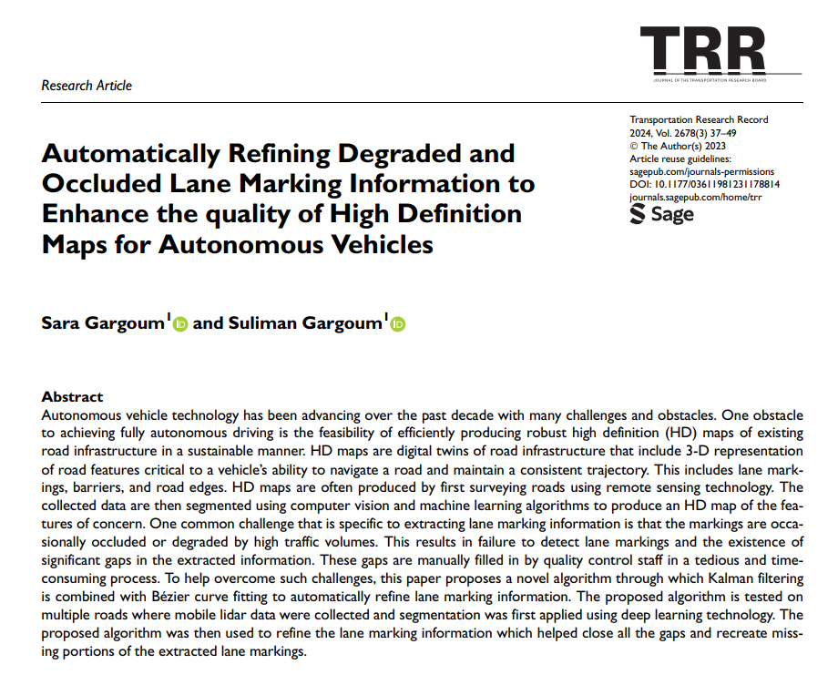 | 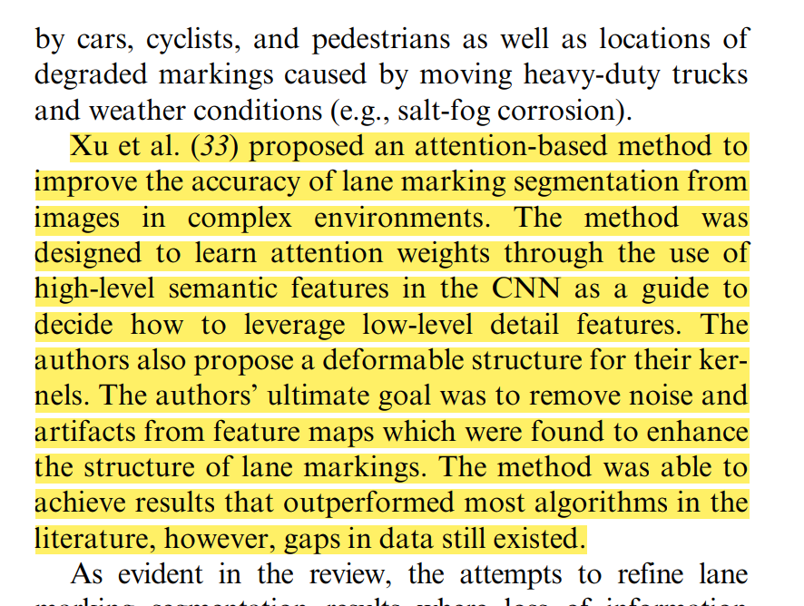 | 徐等人（33）提出了一种基于注意力的方法来提高复杂环境下从图像中分割车道标记的准确性。该方法旨在通过使用CNN中的高级语义特征作为指导来学习注意力权重，以决定如何利用低级细节特征。作者还为他们的核心提出了一种可变形结构。作者的最终目标是从特征图中去除噪声和伪影，这被认为可以增强车道标记的结构。该方法能够实现的结果超过了文献中的大多数算法，然而，数据中仍然存在差距。
6 | Research on Road Scene Understanding of Autonomous Vehicles Based on Multi-Task Learning | SENSORS | 2023 | JCR 二区 | 郭京华，厦门大学，IEEE Fellow。 | 王静瑶，厦门大学 | 王惠恁，厦门大学，教授，IEEE Fellow | 肖宝平，厦门大学 | 何志飞，厦门大学。 | 李鲁滨,厦门大学, 厦门大学信息科学与技术学院的教授,IEEE Fellow |  | 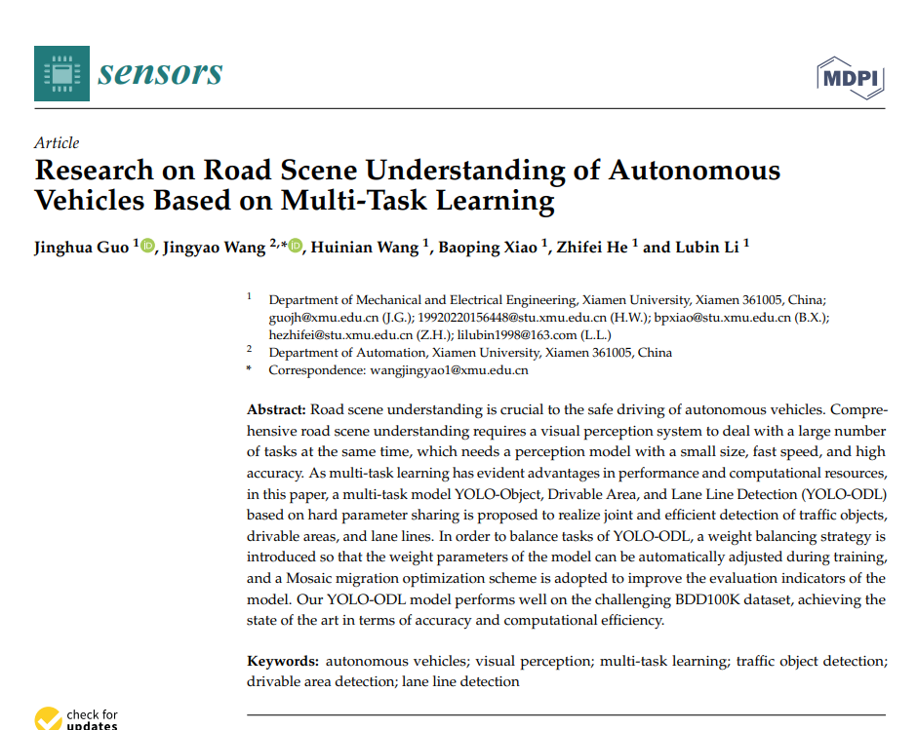 |  | 车道线检测性能比较。
7 | A review of high-definition map creation methods for autonomous driving | ENGINEERING APPLICATIONS OF ARTIFICIAL INTELLIGENCE | 2023 | JCR 一区 | Bao Zhibin, Ontario Tech Univ | Hossain Sabir, Ontario Tech Univ | Lang Haoxiang, Ontario Tech Univ | Lin Xianke, Ontario Tech Univ, Ontario Tech University |  |  |  | 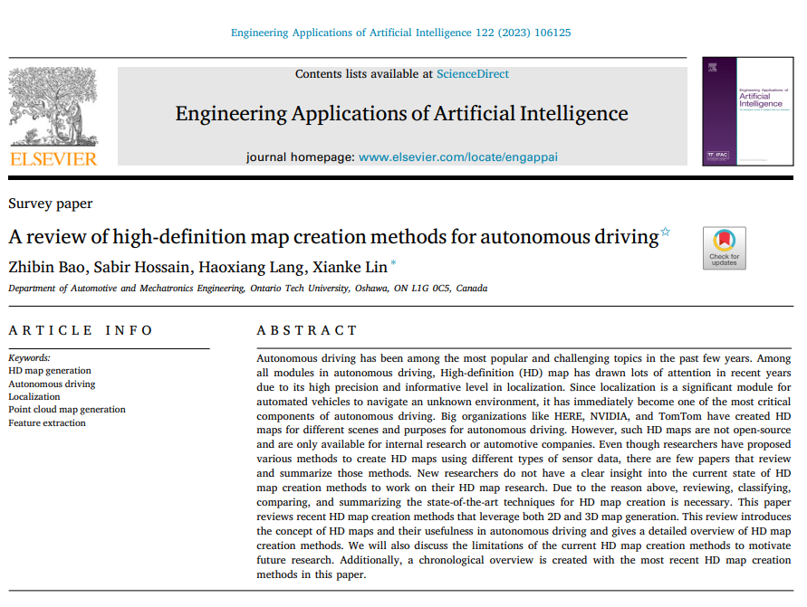 |  | 此外，还提出了其他方法来解决车道线检测和提取问题，例如图嵌入车道检测（Lu等人，2021年），基于渐进概率霍夫变换的车道跟踪（Marzougui等人，2020年），SALMNet（Xu等人，2021b）。
8 | Lane detection techniques for self-driving vehicle: comprehensive review | MULTIMEDIA TOOLS AND APPLICATIONS | 2023 | JCR 二区 | Sapkal Ashwini, Army Institute of Technology, | Arti, Army Inst Technol, Arti Raghavan 是 IEEE Fellow 化简为 Arti, Army Inst Technol, IEEE Fellow | Pawar Dishant, Army Institute of Technology | Singh Prashant, Army Institute of Technology |  |  |  |  |  | 不同技术的绩效比较
9 | GNSS-Imaging Data Fusion for Integrity Enhancement in Autonomous Vehicles | IEEE TRANSACTIONS ON AEROSPACE AND ELECTRONIC SYSTEMS | 2022 | JCR 一区 | Baldoni Sara, Roma Tre University | Battisti Federica, University of Padua, IEEE Fellow | Brizzi Michele, Roma Tre University, IEEE Fellow | Neri Alessandro, Roma Tre University |  |  |  | 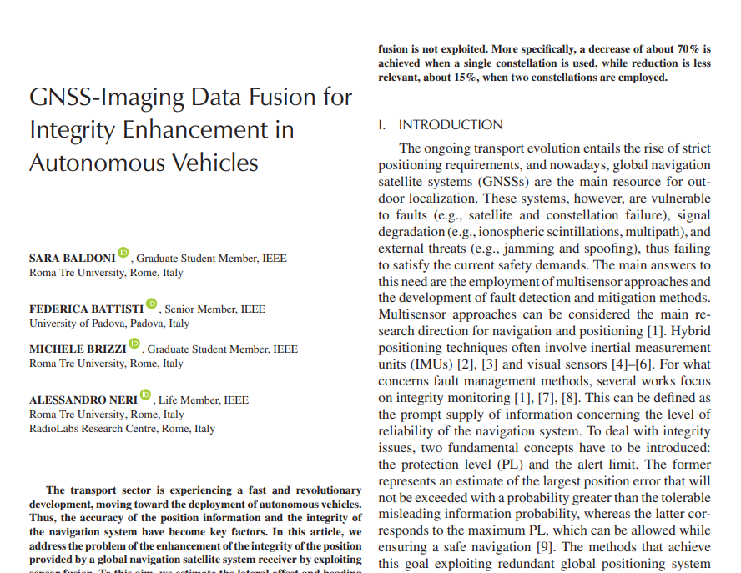 | 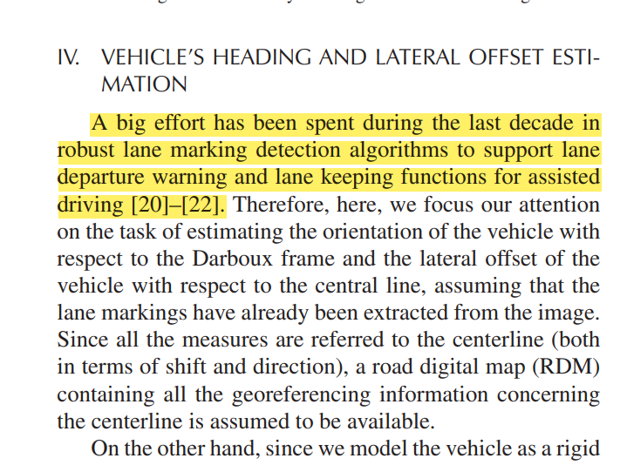 | 在过去的十年中，为了支持辅助驾驶中的车道偏离警告和车道保持功能，已经投入了大量努力来开发鲁棒的车道标记检测算法。
10 | Recognition method of coal and gangue based on multispectral spectral characteristics combined with one-dimensional convolutional neural network | FRONTIERS IN EARTH SCIENCE | 2022 | JCR 三区 | 胡峰,安徽理工大学 | 周梦然,安徽科技学院 | 戴榕荧，安徽科技学院。 | 刘钰,安徽理工大学 |  |  |  | 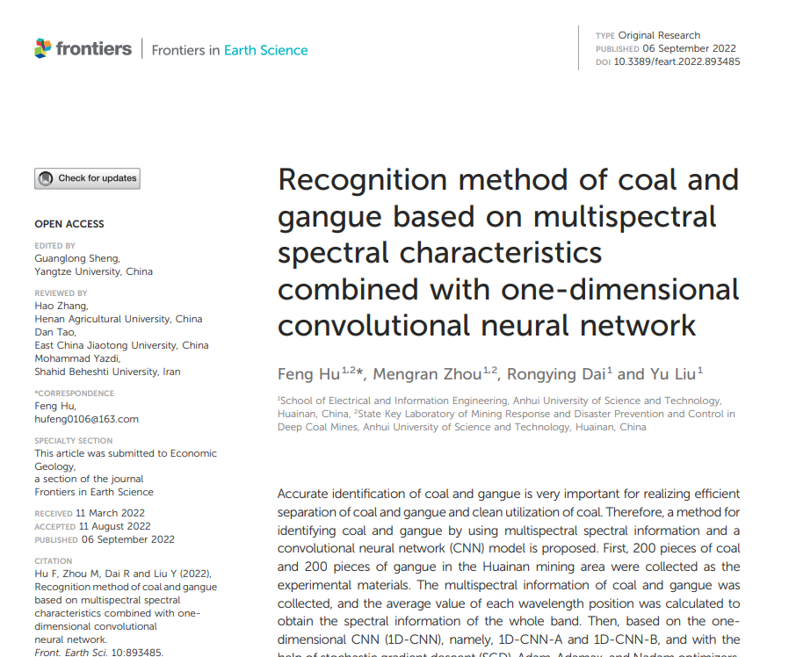 |  | 近年来，以深度卷积神经网络为代表的深度学习方法发展迅速。它在面部识别（Voulodimos等人，2018年）、语音识别（Peddinti等人，2018年）、自动驾驶（Xu等人，2021年）等领域有许多应用，这使得人工智能算法的发展前所未有。
11 | A Novel Strategy for Global Lane Detection Based on Key-Point Regression and Multi-Scale Feature Fusion | IEEE TRANSACTIONS ON INTELLIGENT TRANSPORTATION SYSTEMS | 2022 | JCR 一区 | 郑少武,华南理工大学, IEEE Fellow | 谢云，华南理工大学 | 李明浩，华南理工大学 | 谢崇，华南理工大学 | Li Weihua, South China University of Technology |  |  | 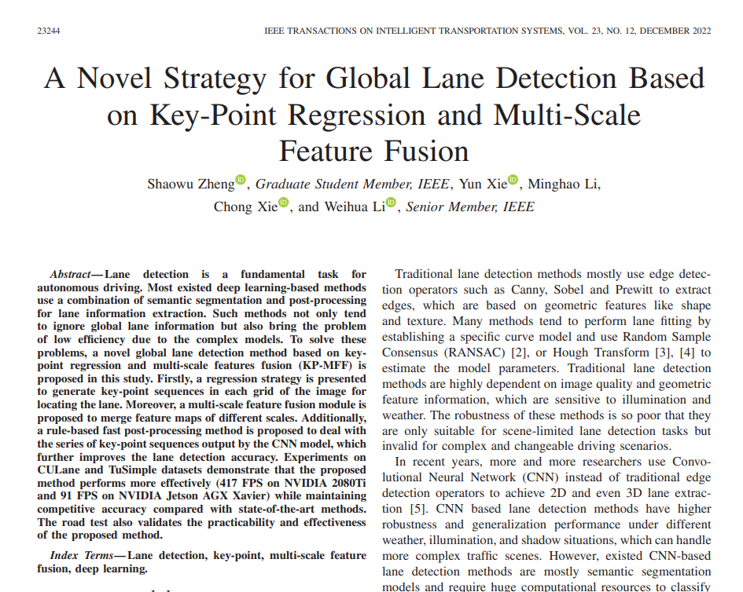 |  | 此外，与在图像中分割每个像素的策略[9]–[14]不同，我们使用一个32×16的特征图，它包含了用于车道分类和回归的全局信息，这显著降低了计算成本。
12 | A Two-Stage Hybrid Extreme Learning Model for Short-Term Traffic Flow Forecasting | MATHEMATICS | 2022 | JCR 一区 | 崔志涵,汕头大学 | 黄博宇，汕头大学，汕头大学工学院院长、广东省重点实验室主任，IEEE Fellow | Dou Haowen, Shantou University | 程雁,汕头大学 | 关济天，汕头大学，汕头大学工学院院长，广东省海洋生物技术重点实验室主任。 | 周腾,汕头大学, 汕头大学计算机科学与技术系的教授,汕头大学大数据研究院院长 |  | 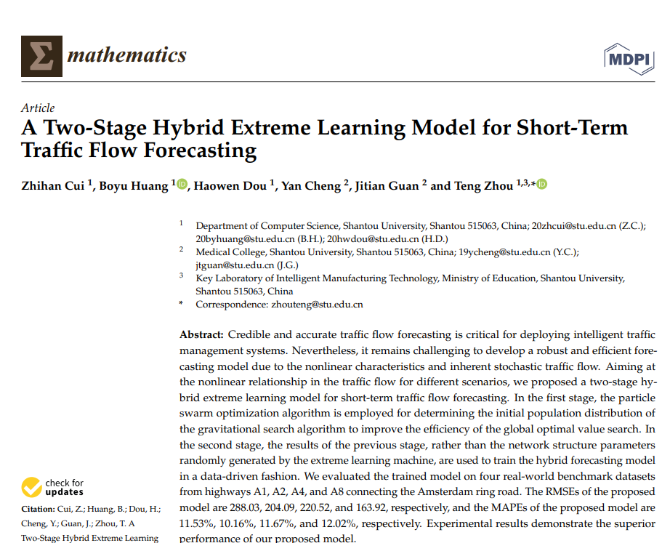 |  | 近年来，深度学习在捕捉交通中的复杂和非线性模式方面的普及迅速增加。
13 | Road geometry perception without accurate positioning and lane information | IET INTELLIGENT TRANSPORT SYSTEMS | 2022 | JCR 二区 | 李侃，中国科学院。 | 杨晓宇,中国科学院, 中国科学院院士 | Luo Yuehui, Shenzhen Auto ICV Innovat Ctr | 李会芸，中国科学院，中国科学院院士。 |  |  |  |  |  | 徐等人开发了一个语义引导的通道注意力模块来选择CNN的低级特征，以及一个金字塔形可变形卷积模块来扩大感受野。[28]
14 | Fast-HBNet: Hybrid Branch Network for Fast Lane Detection | IEEE TRANSACTIONS ON INTELLIGENT TRANSPORTATION SYSTEMS | 2022 | JCR 一区 | 庞桂林,北京交通大学, IEEE Fellow | 张宝鹏,北京交通大学, 教授 | 滕竹，北京交通大学。 | 马楠，北京联合大学 | 范建平，联想控股。 |  |  |  |  | 为了补偿由于缺乏感受野和空间细节导致的准确性损失，一些车道检测方法[2]、[26]-[28]使用U型网络作为骨干网络。
15 | Road marking extraction in UAV imagery using attentive capsule feature pyramid network | INTERNATIONAL JOURNAL OF APPLIED EARTH OBSERVATION AND GEOINFORMATION | 2022 | JCR 一区 | 关海燕，南京信息工程大学。 | 雷祥达，南京信息工程大学。 | 于永涛,淮阴工学院 | 赵浩浩,南京信息工程大学 | 彭大凤，南京信息工程大学，教授。 | Marcato Junior Jose, Universidade Federal de Mato Grosso do Sul | Li Jonathan, University of Waterloo, |  |  | 目前，大多数高清地图是为自动驾驶生成的，使用的是安装在地面移动测量平台上的激光雷达、雷达、全球定位系统（GPS）或图像/视觉传感器（McCall和Trivedi，2006年；de Paula和Jung，2015年；Gupta和Choudhary，2018年；Wen等人，2019年；Xu等人，2021年）。这些方法存在以下缺点：(1) 由于交通流量遮挡和传感器视线限制，道路标记数据缺失；(2) 由于城市峡谷中全球定位系统（GPS）信号丢失导致地图精度降低。
16 | MarkCapsNet: Road Marking Extraction From Aerial Images Using Self-Attention-Guided Capsule Network | IEEE GEOSCIENCE AND REMOTE SENSING LETTERS | 2022 | JCR 二区 | 于永涛,淮阴工学院 | 李银银,淮阴工学院 | 刘超,淮阴工学院 | 王军，淮阴工学院 | 于长辉,淮阴工学院 | Jiang Xiaoling, Huaiyin Institute of Technology | 王兰芳，淮阴工学院 |  |  | 徐等人[6]设计了一个具有结构感知能力的模型，用于检测车道标记，该模型采用了一个注意力金字塔结构。
17 | Intelligent transportation systems (ITS): A systematic review using a Natural Language Processing (NLP) approach | HELIYON | 2021 | JCR 一区 | Zulkarnain, University of Indonesia | Putri Tsarina Dwi, University of Indonesia |  |  |  |  |  | 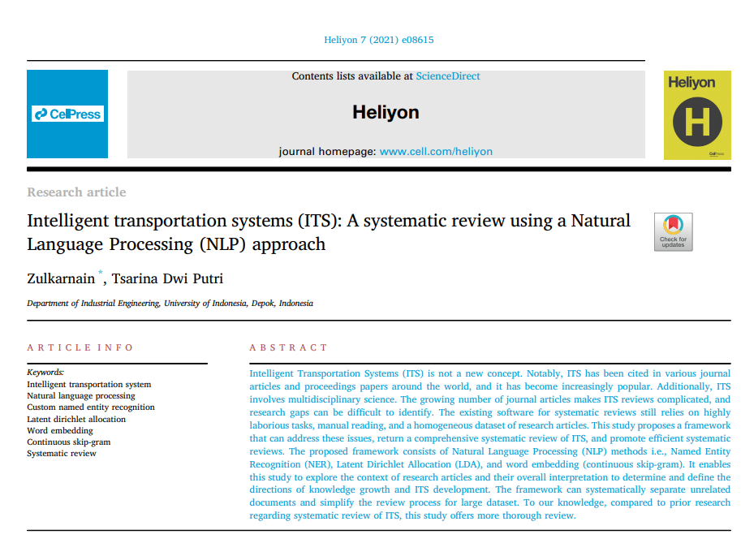 |  | 此外[70]，使用深度神经网络架构通过分析相应的结构信息，在复杂环境中检测车道标记。
18 | MODS--A USV-Oriented Object Detection and Obstacle Segmentation Benchmark | IEEE TRANSACTIONS ON INTELLIGENT TRANSPORTATION SYSTEMS | 2022 | JCR 一区 | Bovcon Borja, University of Ljubljana, IEEE Fellow | Muhovic Jon, University of Ljubljana, IEEE Fellow | Vranac Dusko, Hydrog Survey Co | Mozetic Dean, Sirio Doo | Pers Janez, University of Ljubljana | Kristan Matej, University of Ljubljana |  | 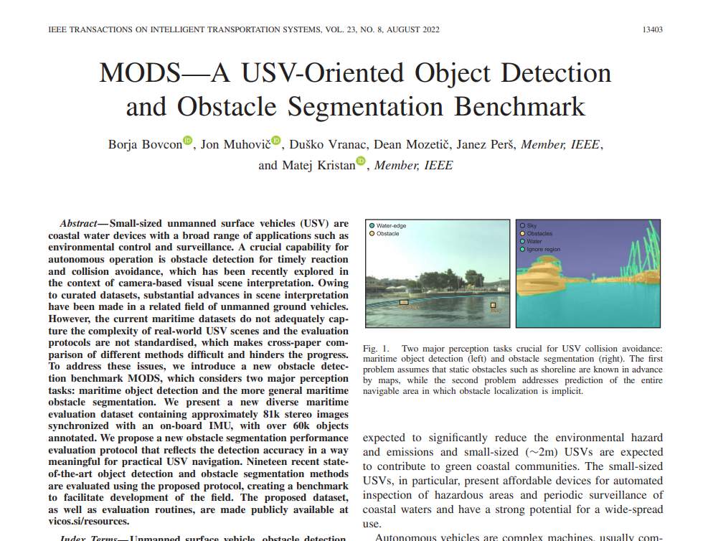 |  | 这个问题目前是相机基础的无人地面车辆（UGV）语义场景理解[21]-[27]中的主导范式，并且在无人水面船只（USV）研究中也越来越受到关注[28]-[32]。
19 | Deep Learning in Lane Marking Detection: A Survey | IEEE TRANSACTIONS ON INTELLIGENT TRANSPORTATION SYSTEMS | 2022 | JCR 一区 | 张友成,清华大学,IEEE Fellow | 陆宗清，清华大学，IEEE Fellow | 张雪晨,清华大学, IEEE Fellow | Xue Jing-Hao, University of London | 廖清民，清华大学，IEEE Fellow |  |  |  |  | [52]设计了语义引导的通道注意力和金字塔形可变形卷积模块，以增强网络训练期间车道标记的结构特征。

